ACCESORIOS FERRETERIA
NO | NOMBRE | CODIGO | T0PC | TOTAL | FOTO | OBSERVACIONES
1 | GANCHOS GRISES | R45-6-212P2 |  | -
 |  | R45-8-212P2 |  | -
 |  | R45-10-212P2 |  | -
 |  | R45-12-212P2 |  | -
2 | GANCHOS GRISES SIN PLAQUETA | R21-6-M |  | - | 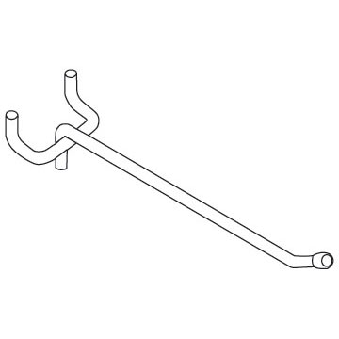
 |  | R21-8-M |  | -
 |  | R21-10-M |  | -
 |  | R21-12-M |  | -
3 | GANCHO BLANCO CON SCANER | VDA-8R-PTH |  | -
 |  | VDA-10R-PTH |  | -
 |  | VDA-12R-PTH |  | -
 |  | VDA-14R-PTH |  | -
 |  | VDA-16R-PTH |  | -
 |  | VDA-18R-PTH |  | -
 |  | VDA-22R-PTH |  | -
4 | GANCHO BLANCO CON SCANER | VDA-8R-PTH-239 |  | -
 |  | VDA-10R-PTH-239 |  | -
 |  | VDA-12R-PTH-239 |  | -
 |  | VDA-14R-PTH-239 |  | -
 |  | VDA-16R-PTH-239 |  | -
 |  | VDA-18R-PTH-239 |  | -
 |  | VDA-22R-PTH-239 |  | -
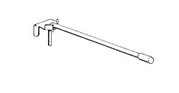
5 | GANCHO BLANCO SIN SCANER | VDA-8R |  | -
 |  | VDA-10R |  | -
 |  | VDA-12R |  | -
 |  | VDA-16R |  | -
 |  | VDA-18R |  | -
 |  | VDA-22R |  | -
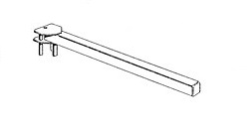
6 | GANCHOS GRUESO | TVDA-16H |  | -
 |  | TVDA-18H |  | -
 |  | TVDA-22H |  | -
7 | GANCHO GRUESO CON PLAQUETA | VDA-16-H-FL |  | - | 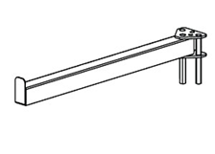
 |  | VDA-18-H-FL |  | -
 |  | VDA-22-H-FL |  | -
8 | BARRA PLANA PERFORADA | CBP4-2 |  | -
 |  | CBP4-4 |  | -
 |  | CBP4-6 |  | -
 |  | CBP4-8 |  | -
9 | BARRA CUADRADA PERFORADA | VDBP(48)02 |  | - | 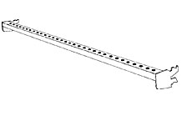
 |  | VDBP(48)04 |  | -
 |  | VDBP(48)6 |  | -
 |  | VDBP(48)10 |  | -
 |  | VDBP(48)12 |  | -
 |  | VDBP(48)16 |  | -
 |  | VDBP(48)22 |  | -
10 | BARRA CUADRADA NO PERFORADA | VDNP(48)02 |  | - | 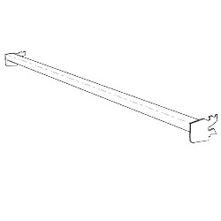
 |  | VDNP(48)04 |  | -
 |  | VDNP(48)6 |  | -
 |  | VDNP(48)10 |  | -
 |  | VDNP(48)12 |  | -
 |  | VDNP(48)16 |  | -
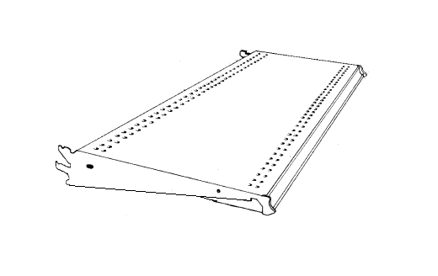
11 | BANDEJAS DE METAL | SUS 4*12 |  | -
 |  | SUS 4*16 |  | -
 |  | SUS 4*18 |  | -
 |  | SUS 4*22 |  | -
 |  | SUS 4*36 |  | -
12 | BANDEJA PARA FRENTE | WAUS 3*16 |  | - | 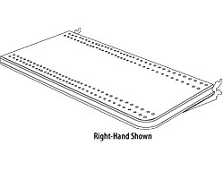
 |  | WAUS 3*18 |  | -
 |  | WAUS 3*22 |  | -
 |  | WAUS 4*16 |  | -
 |  | WAUS 4*18 |  | -
 |  | WAUS 4*22 |  | -
13 | BANDEJA DE ACRILICO | LUSANL-412-FA |  | - | 
 |  | LUSANL-416-FA |  | -
 |  | LUSANL-418-FA |  | -
 |  | LUSANL-422-FA |  | -
14 | MEDIAS BANDEJAS | HSTHD24-16 |  | - | 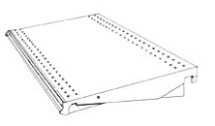
 |  | HSTHD24-18 |  | -
 |  | HSTHD24-22 |  | -
15 | BARRA PARA MEDIA BANDEJA | RGVDBHD-48 BARRA |  | -
16 | RENETEDORES | SR-2-48 |  | - | 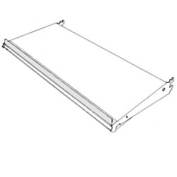
 |  | SR-4-48 |  | -
17 | PARRILLAS FRONTALES PARA BANDEJAS | MF-3-48-1-P |  | - | 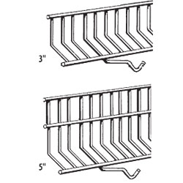
 |  | MF-5-48-1-P |  | -
18 | DIVISORES PARA BANDEJA | MD(3)(16)-1-P |  | - | 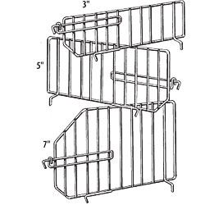
 |  | MD(3)(18)-1-P |  | -
 |  | MD(3)(22)-1-P |  | -
 |  | MD(5)(16)1-P |  | -
 |  | MD(5)(18)1-P |  | -
 |  | MD(5)(22)1-P |  | -
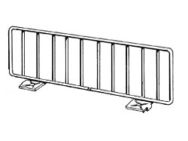
19 | DIVISOR DE SPRAY | PMD-3-16OPTH |  | -
 |  | PMD-3-18OPTH |  | -
 |  | PMD-3-22OPTH |  | -
 |  | PMD-6-16OPTH |  | -
 |  | PMD-6-18OPTH |  | -
 |  | PMD-6-22OPTH |  | -
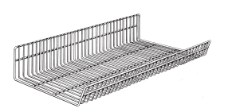
20 | CANASTAS UNIVERSALES | UBS5-(48)(16)(10)(05)(10) |  | -
 |  | UBS5-(48)(18)(10)(05)(10) |  | -
 |  | UBS5-(48)(22)(10)(05)(10) |  | -
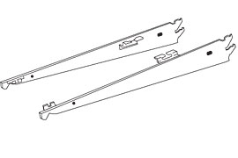
21 | MENSULAS PARA CANASTAS PARES | UBB-16 |  | -
 |  | UBB-18 |  | -
 |  | UBB-22 |  | -
22 | SEPARADORES PARA CANASTA | CBD16UB8 |  | -
 |  | CBD18UB8 |  | -
 |  | CBD22UB8 |  | -
23 | MARCOS WIDE SPAN | RDWSF48-48 |  | - | 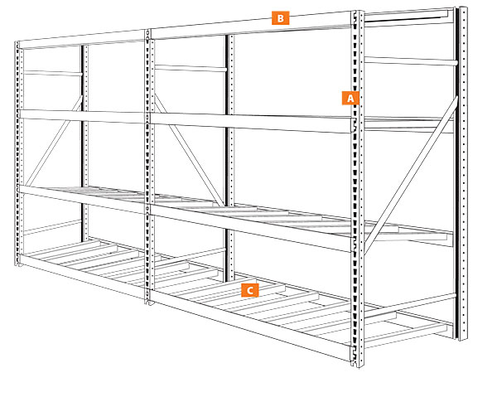
 |  | RDWSF48-96 |  | -
 |  | RDWSF48-108 |  | -
 |  | RDWSF48-120 |  | -
 |  | RDWSF36-48 |  | -
 |  | RDWSF36-96 |  | -
 |  | RDWSF36-108 |  | -
 |  | RDWSF36-120 |  | -
24 | POSTES DE HYPERMAXI | HMU-96-22 |  | - | 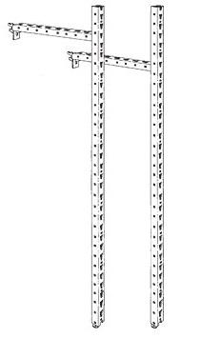
 |  | HMU-96-30 |  | -
 |  | HMU-96-36 |  | -
 |  | HMU-96-48 |  | -
 |  | HMU-120-22 |  | -
 |  | HMU-120-30 |  | -
 |  | HMU-120-36 |  | -
 |  | HMU-120-48 |  | -
 |  | HMU-144-22 |  | -
 |  | HMU-144-30 |  | -
 |  | HMU-144-36 |  | -
 |  | HMU-144-48 |  | -
25 | HYPERMAXI BEAMS ADELANTE | HMRDFB48-U-PC049 |  | -
 |  | HMRDFB96-U-PC049 |  | -
26 | HYPERMAXI BEAMS ATRÁS | HMHDFB48-U-PC049 |  | -
 |  | HMHDFB96-U-PC049 |  | -
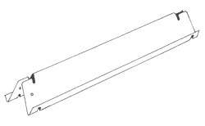
27 | SOPORTES | RDWSDS-22 |  | -
 |  | RDWSDS-30 |  | -
 |  | RDWSDS-36 |  | -
 |  | RDWSDS-48 |  | -
28 | GANCHO PARA RATRILLOS | VDBE4K534 |  | - | 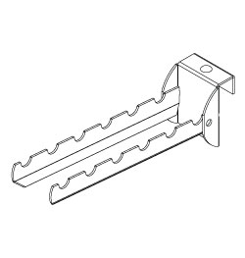
29 | GANCHO PARA PALOS | PHI-1 |  | - | 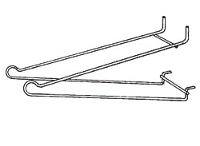
30 | EXHIBIDOR PAR MARTILLOS | HRHDRGB |  | - | 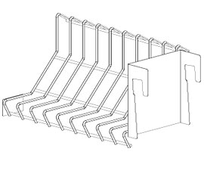
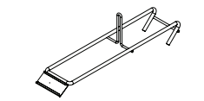
31 | ESHIBIDOR PARA DISCOS | SBHVDB7 |  | -
 |  | SBHVDB10 |  | -
 |  | SBHVDB14 |  | -
32 | GANCHOS PARA CANASTA DE CROOS | RGS-12 |  | - | 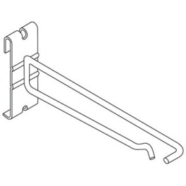
33 | GANCHOS PARA POSTES | RUPB-12-212 |  | - | 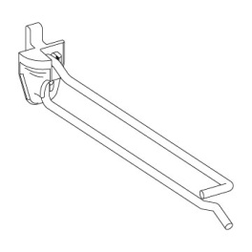
34 | Rack para zapapicos | R-TP 50077 |  | - | 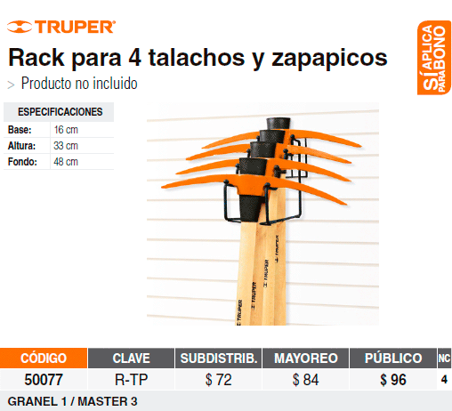
35 | Rack para 6 azadones | R-ATJ 50140 |  | - | 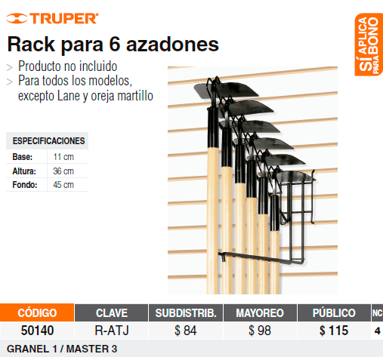
36 | Rack para hachas | R-HA 50357 |  | - | 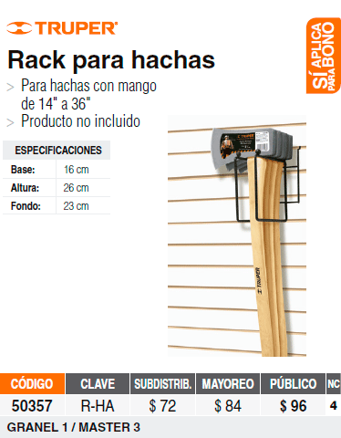
37 | Rack para 2 cavadores | R-CA 50079 |  | - | 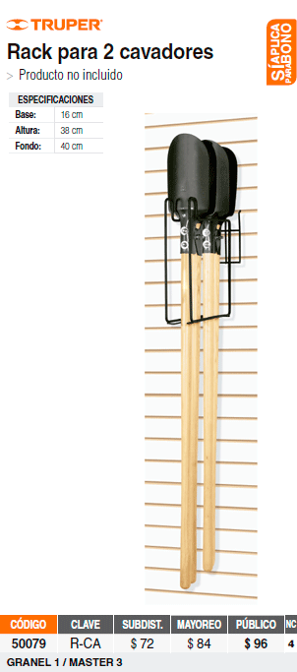
38 | Rack para 4 tijeras de podar punta hacia arriba | R-TIJ 50059 |  | - | 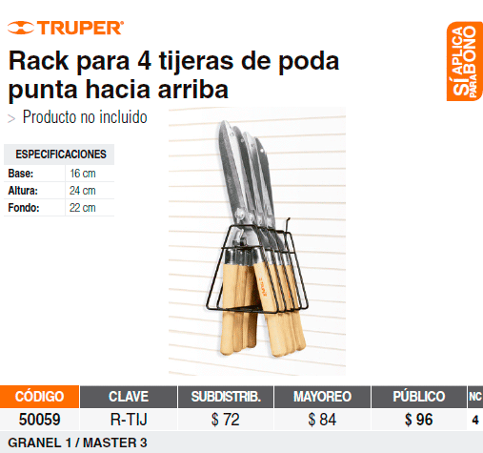
39 | Rack para 4 tijeras de podar punta hacia abajo | R-TIJ-CH 50114 |  | - | 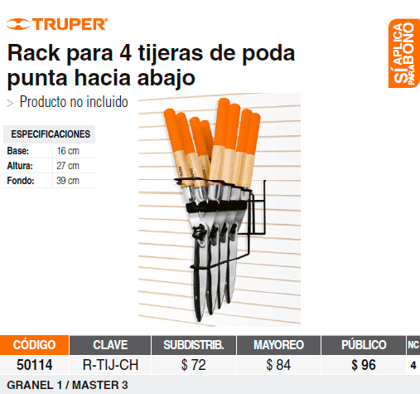
40 | GANCHOS DE CASCADA | FOW-16 |  | - | 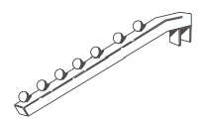
41 | GANCHO CON CANDADO | RBR2SH-10 |  | - | 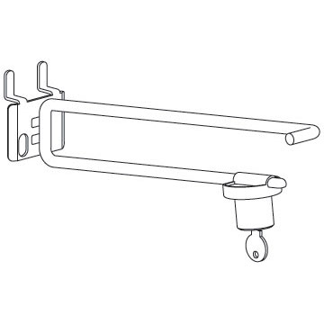
42 | GANCHO DE CROOS METALICO | R44-SWR-12P2 |  | - | 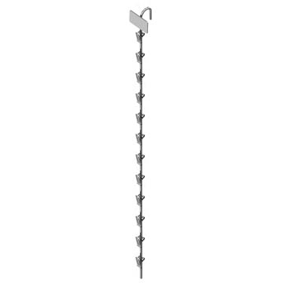
43 | GANCHO DE CROOS PLASTICO | RPSR-12WM2 |  | - | 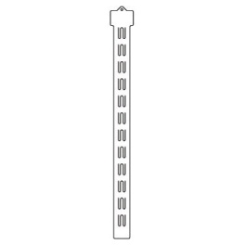
44 | GANCHO CROSS DE FRASCOS CON BASE | R76-8-WCMGDP3A |  | - | 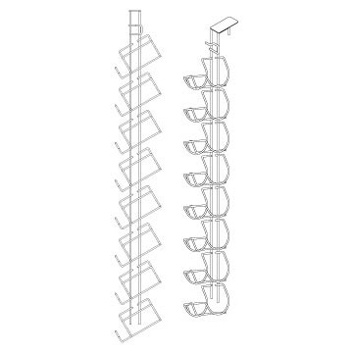
45 | PINES PARA BARRENO |  |  | - | 
46 | BANDEJA CON BARRA | SGD-4-16-6-CB |  | - | 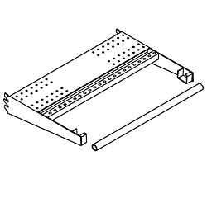
 |  | SGD-4-18-6-CB |  | -
47 | MENSULA PARA TUBO CROMADO | HRBU-18 |  | - |  | En pares
 |  | HRBU-22 |  | - | 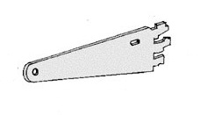
48 | BARRA CROMADA | HR-4 |  | - | 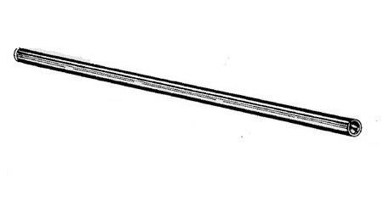
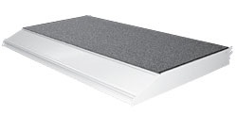
49 | BANDEJAS ALFOMBRADAS | STBS-48-18-4-C |  | -
 |  | STBS-48-22-4-C |  | -
 |  | STBS-48-30-4-C |  | -
50 | BANDEJA PARIILLA | WCANS(48)(10) |  | - | 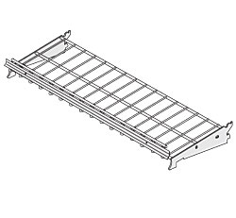
 |  | WCANS(48)(12) |  | -
 |  | WCANS(48)(16) |  | -
 |  | WCANS(48)(18) |  | -
 |  | WCANS(48)(22) |  | -
51 | BANDEJA PARA SPRAY | R-PSHFUP16X48-K |  | - | 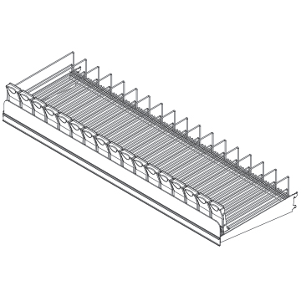
 |  | R-PSHFUP19X48-K |  | -
52 | BANDEJA PARRILLA PEQUEÑA | WMSP |  | -
53 | CANASTA DE ACRILICO | RPDMP-127032 |  | - | 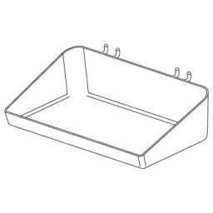
54 | CANASTA BLANCA | R40-1728-A |  | - | 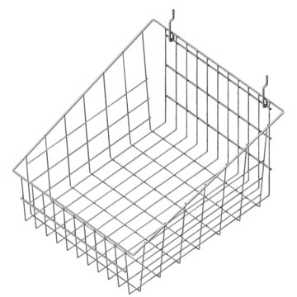
55 | CANASTA BLANCA PEQUEÑA | PEGB |  | - | 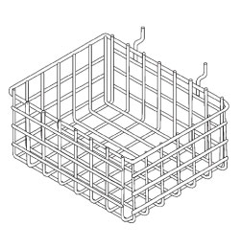
56 | ´PANEL CORREDIZO | SWGP-66-48-24 |  | - | 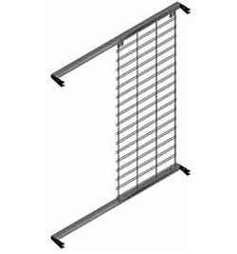
57 | PANEL EXTENSIBLE | EPPH(4)(30) |  | - | 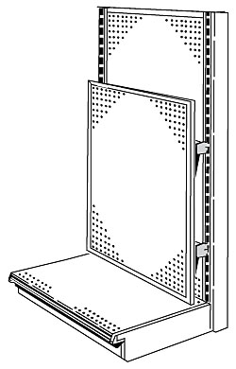
58 | SOPORTES PARA PANEL EXTENSIBLE PAR MONTAR SOBRE BARRAS CUADRADAS | EPPMVDB |  | - | 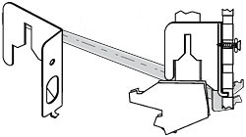
59 | CANASTAS CROOS | EC090852U |  | - | 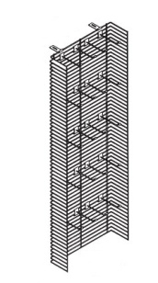
60 | GANCHO PARA CANASTAS CROOS | AC125520K |  | -
61 | FORWAY | T4WMLC-42-48 |  | - | 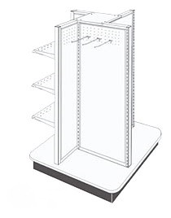
62 | BOTADERO | BSBD-48-22 |  | - | 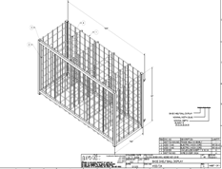
63 | BADEJA CON INCLINACION Y CON ACRILICO | LUSASTB-4184-FA |  | - | 
 |  | LUSASTB-4224-FA |  | -
64 | HEDERS PARA FERRETERIA | LSMC4812 |  | - | 
65 | MENSULA PARA HEDERS | LSMCB22 |  | - | 
66 | BARRA PARA BRACKETS | RGVDBNH-4804 |  | - | 

67 | BARAR VERTICAL BRACKETS PARA TV | TPOPTAB10 |  | - |  | En pares
 |  | TPOPTAB18 |  | -
 |  | TPOPTAB26 |  | -
 |  | TPOPTAB30 |  | -
68 | PANEL HDTV SISTEMA DE AC / DC CON HDMI | TLBWACDC48HDMI |  | - | 
69 | HDTV Sistema AC Sólo Panel | TLBWAC48 |  | - | 
70 | PARED PARA TV AC KIT ELECTRICO | TLTVBACKIT2032 |  | - | 

MUEBLES FERRETERIA
DEPARTAMENTOS | PLANOGRAMA TG | PLANOGRAMA TE | CATEGORIA | DESCRIPCION | MEDIDAS | T0PC | T007 | T010 | T0XE | T017 | T0CY | T0NJ | T004 | T0FT | T0SK | TK21 | T0SC | T0MZ | T0SJ | T015 | T0AM | T0AL | T0SL | CANTIDAD TOTAL | FOTO | COMENTARIOS
PINTURAS | PINTURAS TG-01 | PINTURAS TE-01 | BARNICES Y TINTES | PERFIL DE MADERAS BARNIZADO | 3"X48" PLG. |  |  |  |  |  |  |  |  |  |  |  |  |  |  |  |  |  |  | 0 | 
 |  |  | BARNICES Y TINTES | PERFIL DE MADERAS BARNIZADO | 3"X24" PLG |  |  |  |  |  |  |  |  |  |  |  |  |  |  |  |  |  |  | 0
 |  |  | BARNICES Y TINTES | FONDO DE MADERA BARNIZADO | 90" X 47" PLG |  |  |  |  |  |  |  |  |  |  |  |  |  |  |  |  |  |  | 0
PINTURAS | PINTURAS TG-01 | PINTURAS TE-01 | REMOVEDORES DE PINTURA | MUEBLE DE MELAMINA BLANCA Y ENTREPAÑO DE MADERA CON RECUBRIMIENTO DE TAPACANTO | 12" DE ALTO POR 48 DE ANCHO POR 22" DE PROFUNDIDAD |  |  |  |  |  |  |  |  |  |  |  |  |  |  |  |  |  |  | 0
PINTURAS | PINTURAS TG-07 | PINTURAS TE-07 | EXTECIONES DE RODILLO | MELAMINA BLANCA CON PARILLAS SIN ZOCALO | 36" DE ALTO 13" DE FONDO 48" DE ANCHO PLG. (MEDIDA INTERNA PARA QUE QUEPA LA PARRILLA DE 1 X1 PIE ) |  |  |  |  |  |  |  |  |  |  |  |  |  |  |  |  |  |  | 0 | 
PINTURAS | PINTURAS TG-08 | NO APLICA | IMPERMEABILIZANTE | PANEL DE MELAMINA BLANCA DE 5/8 | 22 PLG DE ANCHO POR 96 PLG DE LARGO |  |  |  |  |  |  |  |  |  |  |  |  |  |  |  |  |  |  | 0
PINTURAS | PINTURAS TG-08 | NO APLICA | IMPERMEABILIZANTE | PANEL DE MELAMINA BLANCA DE 5/8 | 22 PLG DE ANCHO POR 48 PLG DE LARGO |  |  |  |  |  |  |  |  |  |  |  |  |  |  |  |  |  |  | 0
 |  |  |  |  | ELECTRICOS
ELECTRICOS | ELECTRICOS TG-05 | ELECTRICOS TE-05 | LAMPARS DE NOCHE | TABLA DE MELAMINA CON TAPACANTO COLOR GRIS | PANEL DE 12 PLG DE ANCHO X 48 PLG DE LARGO |  |  |  |  |  |  |  |  |  |  |  |  |  |  |  |  |  |  | 0 |  | NUEVO
ELECTRICOS | ELECTRICOS TG-10 | ELECTRICOS TE-10 | PLACAS, SOPORTES Y MECANISMOS | TABLA DE MELAMINA CON TAPACANTO | 21 PLG DE ALTO, 48 DE ANCHO |  |  |  |  |  |  |  |  |  |  |  |  |  |  |  |  |  |  | 0
ELECTRICOS | ELECTRICOS TG-10 | ELECTRICOS TG-10 | PLACAS, SOPORTES Y MECANISMOS |  |  |  |  |  |  |  |  |  |  |  |  |  |  |  |  |  |  |  |  | 0 |  | NUEVO
ELECTRICOS | ELECTRICOS TG-11 | ELECTRICOS TE-09 | CAJAS DE DISTRIBUCION | TABLA DE MELAMINA CON TAPACANTO | 40 PLG DE ALTO, 48 DE ANCHO |  |  |  |  |  |  |  |  |  |  |  |  |  |  |  |  |  |  | 0
ELECTRICOS | ELECTRICOS TG-12 | ELECTRICOS TE-12 | TUBERIA ELECTRICA | MELAMINA BLANCA Y ACRILICO TRASPARENTE | 23 PLG DE ANCHO X 12 PLG DE ALTO 22 PLG. DE FONDO CON ACRILICO |  |  |  |  |  |  |  |  |  |  |  |  |  |  |  |  |  |  | 0 | 
ELECTRICOS | ELECTRICOS TG-18 | ELECTRICOS TE-18 | MANGUERAS ILUMINADAS | MUEBLE DE MDF DE COLOR GRIS | 48 PLG DE ANCHO 10 PLG DE FONDO POR 14 DE ALTO |  |  |  |  |  |  |  |  |  |  |  |  |  |  |  |  |  |  | 0 | 
ELECTRICOS | ELECTRICOS TG-20 | ELECTRICOS TE-20 | LAMPARAS DE GABINETE | TABLAS DE MELAMINA CON TAPACANTO COLOR GRIS | 24" DE ALTO, 48 DE ANCHO |  |  |  |  |  |  |  |  |  |  |  |  |  |  |  |  |  |  | 0 |  | NUEVO
ELECTRICOS | ELECTRICOS TG-21 | ELECTRICOS TE-21 | PLAFONERAS Y SOCKETS | TABLA DE MELAMINA CON TAPACANTO | 18" DE ALTO, 48 DE ANCHO |  |  |  |  |  |  |  |  |  |  |  |  |  |  |  |  |  |  | 0
ELECTRICOS | ELECTRICOS TG-23 | ELECTRICOS TE-23 | CABLE Y ALAMBRE | LAMINA DE METAL BLANCA PARA LATERALES DEL MUEBLE DE CABLE. | 7' PIES DE ALTO, 22 PLG DE ANCHO |  |  |  |  |  |  |  |  |  |  |  |  |  |  |  |  |  |  | 0 | 
 |  |  |  | MUEBLE CON 2 PUERTAS | 48 PLG DE ANCHO X 7 PIES DE ALTO
ELECTRICOS | ELECTRICOS TG-23 | ELECTRICOS TE-23 | CABLE Y ALAMBRE | MADERA PINTADO DE BLANCO | 11" DE LARGO X 12' DE ALTO PLG MEDIDAS TOTALES (AGUJERO DE 1.5') |  |  |  |  |  |  |  |  |  |  |  |  |  |  |  |  |  |  | 0
ELECTRICOS | ELECTRICOS TG-31 | ELECTRICOS TE-31 | LAMPARAS DE SEGURIDAD | TABLA DE MELAMINA CON TAPACANTO | 12" DE ALTO X 48" DE ANCHO |  |  |  |  |  |  |  |  |  |  |  |  |  |  |  |  |  |  | 0
ELECTRICOS | ELECTRICOS TG-32 | ELECTRICOS TE-32 | LAMPARAS DE TRABAJO | TABLA DE MELAMINA CON TAPACANTO | 21" ALTO X 48" DE ANCHO PLG |  |  |  |  |  |  |  |  |  |  |  |  |  |  |  |  |  |  | 0 |  | NUEVO
 |  |  |  | FERRETERIA
FERRETERIA | FERRETERIA TG-12 | FERRETERIA TE-12 | MACHOTES | MELAMINA BLANCA | 36" DE ALTO X 23.5" DE ANCHO Y 10 DE PROFUNDIDAD 88 GANCHOS PARA COLGAR LLAVES |  |  |  |  |  |  |  |  |  |  |  |  |  |  |  |  |  |  | 0 |  | ACTUALIZADO
FERRETERIA | FERRETERIA TG-11 | FERRETERIA TE-11 | ESTANTES Y REPISAS | TABLA DE MELAMINA CON TAPACANTO | 40 PLG DE ALTO, 48 DE ANCHO |  |  |  |  |  |  |  |  |  |  |  |  |  |  |  |  |  |  | 0 |  | dependera del tipo de gondola que haya en el departamento de organización se pedira despues de montar el planograma
FERRETERIA | FERRETERIA TG-17 | FERRETERIA TE-17 | GANCHOS ORGANIZADORES | PANEL BLANCO DE 1/8 CON RECUBRIMIENTO DE TAPACANTO | 12" X 48" PLG |  |  |  |  |  |  |  |  |  |  |  |  |  |  |  |  |  |  | 0 | 
FERRETERIA | FERRETERIA TG-19 | FERRETERIA TE-19 | HALADORES | MUEBLE PARA HALADORES | PENDIENTE |  |  |  |  |  |  |  |  |  |  |  |  |  |  |  |  |  |  | 0 |  | PENDIENTE DEFINIR MUEBLE
FERRETERIA | FERRETERIA TG-22 | FERRETERIA TE-22 | PIZARRAS | MELAMINA Y ESTRUCCTURA DE METAL | 48" DE ANCHO 22 DE PROFUNDIDAD X 63 DE ALTO PLG Y SUS DIVISIONES A (21", 29", 13" PLG) |  |  |  |  |  |  |  |  |  |  |  |  |  |  |  |  |  |  | 0 | 
 |  |  |  | SEGURIDAD
SEGURIDAD | SEGURIDAD TG-10 | SEGURIDAD TE-10 | INTERCONICADORES | TABLA DE MELAMINA CON TAPACANTO | 48" DE ALTO X 48" DE ANCHO |  |  |  |  |  |  |  |  |  |  |  |  |  |  |  |  |  |  | 0 | 
SEGURIDAD | SEGURIDAD TG-11 | SEGURIDAD TE-11 | TIMBRES | TABLA DE MELAMINA CON TAPACANTO | 48" DE ALTO X 48" DE ANCHO |  |  |  |  |  |  |  |  |  |  |  |  |  |  |  |  |  |  | 0
SEGURIDAD | SEGURIDAD TG-12 | SEGURIDAD TE-12 | SISTEMA DE VIDEO | TABLA DE MELAMINA CON TAPACANTO | 48" DE ALTO X 48" DE ANCHO |  |  |  |  |  |  |  |  |  |  |  |  |  |  |  |  |  |  | 0
 |  |  |  | AUTOS
AUTOS | AUTOS TG-03 | AUTOS TE-03 | BATERIAS PARA AUTOS | HULE NEGRO | 22" DE ANCHO X 48 DE LARGO" PLG |  |  |  |  |  |  |  |  |  |  |  |  |  |  |  |  |  |  | 0 | 
AUTOS | AUTOS TG-20 | NO APLICA | HIDROLAVADORAS | TOPS DE MACOPAN CON FORRO DE HULE CON CORTES EN LAS ESQUINAS | 48" LARGO X 96" ANCHO PLG |  |  |  |  |  |  |  |  |  |  |  |  |  |  |  |  |  |  | 0 | 
AUTOS | AUTOS TG-20 | NO APLICA | HIDROLAVADORAS | TOPS DE MACOPAN CON FORRO DE HULE CON CORTES EN LAS ESQUINAS | 48" LARGO X 48" ANCHO PLG |  |  |  |  |  |  |  |  |  |  |  |  |  |  |  |  |  |  | 0 | 
AUTOS | AUTOS TG-20 | NO APLICA | HIDROLAVADORAS | PANEL DE MELAMINA BLANCA DE 5/8 CON CORTE EN LAS ESQUINAS | 48" LARGO X 96" ANCHO PLG |  |  |  |  |  |  |  |  |  |  |  |  |  |  |  |  |  |  | 0 | 
AUTOS | AUTOS TG-20 | NO APLICA | HIDROLAVADORAS | PANEL DE MELAMINA BLANCA DE 5/8 CON CORTE EN LAS ESQUINAS | 48" LARGO X 48" ANCHO PLG |  |  |  |  |  |  |  |  |  |  |  |  |  |  |  |  |  |  | 0 | 
AUTOS | AUTOS TG-20 | NO APLICA | HIDROLAVADORAS | TABLA DE MELAMINA CON TAPACANTO | 96" LARGO X 48" ANCHO PLG |  |  |  |  |  |  |  |  |  |  |  |  |  |  |  |  |  |  | 0
 |  |  |  | HERRAMIENTAS
HERRAMIENTAS | HERRAMIENTAS TG-07 | HERRAMIENTAS TE-07 | BARRENOS, PISTOLAS DE AIRE, DESTORNILLADORES, PULIDORAS, SIERRAS CALADORAS, SIERRA SABLE, SIERRA CIRCULAR, ROUTERS Y HERRAMIENTA NEUMATICA | TOPS DE MADERA CON FORRO DE HULE | 18" ANCHO X 96" DE LARGO PLG. |  |  |  |  |  |  |  |  |  |  |  |  |  |  |  |  |  |  | 0 | 
HERRAMIENTAS | HERRAMIENTAS TG-07 | HERRAMIENTAS TE-07 | BARRENOS, PISTOLAS DE AIRE, DESTORNILLADORES, PULIDORAS, SIERRAS CALADORAS, SIERRA SABLE, SIERRA CIRCULAR, ROUTERS Y HERRAMIENTA NEUMATICA | TOPS DE MADERA CON FORRO DE HULE | 18" ANCHO X 48" DE LARGO PLG. |  |  |  |  |  |  |  |  |  |  |  |  |  |  |  |  |  |  | 0 | 
HERRAMIENTAS | HERRAMIENTAS TG-07 | HERRAMIENTAS TE-07 | BARRENOS, PISTOLAS DE AIRE, DESTORNILLADORES, PULIDORAS, SIERRAS CALADORAS, SIERRA SABLE, SIERRA CIRCULAR, ROUTERS Y HERRAMIENTA NEUMATICA | TOPS DE MADERA CON FORRO DE HULE | 22 ANCHO "X 96" DE LARGO PLG. |  |  |  |  |  |  |  |  |  |  |  |  |  |  |  |  |  |  | 0 | 
HERRAMIENTAS | HERRAMIENTAS TG-07 | HERRAMIENTAS TE-07 | BARRENOS, PISTOLAS DE AIRE, DESTORNILLADORES, PULIDORAS, SIERRAS CALADORAS, SIERRA SABLE, SIERRA CIRCULAR, ROUTERS Y HERRAMIENTA NEUMATICA | TOPS CON FORRO DE HULE | 22" DE ANCHO X 48" DE LARGO plg |  |  |  |  |  |  |  |  |  |  |  |  |  |  |  |  |  |  | 0
HERRAMIENTAS | HERRAMIENTAS TG-07 | HERRAMIENTAS TE-07 | BARRENOS, PISTOLAS DE AIRE, DESTORNILLADORES, PULIDORAS, SIERRAS CALADORAS, SIERRA SABLE, SIERRA CIRCULAR, ROUTERS Y HERRAMIENTA NEUMATICA | TABLA DE MELAMINA CON TAPACANTO | 48 PULGADAS DE ANCHO POR 96 PULGADAS DE ALTO |  |  |  |  |  |  |  |  |  |  |  |  |  |  |  |  |  |  | 0 |  | dependera del montaje de la tienda se pedira despues
HERRAMIENTAS | HERRAMIENTAS TG-16 | NO APLICA | HERRAMIETA DE BANCO | TOP DE MARCOPAN CON HULE | 48" DE ANCHO X 96" DE LARGO PLG. |  |  |  |  |  |  |  |  |  |  |  |  |  |  |  |  |  |  | 0
HERRAMIENTAS | HERRAMIENTAS TG-16 | NO APLICA | HERRAMIETA DE BANCO | PANEL DE MELAMINA BLANCA DE 5/8 CON CORTE EN LAS ESQUINAS | 48" DE ANCHO X 96" DE LARGO PLG. |  |  |  |  |  |  |  |  |  |  |  |  |  |  |  |  |  |  | 0
HERRAMIENTAS | HERRAMIENTAS TG-20 | HERRAMIENTAS TE-20 | COMPRESORES | TOP DE MADERA CON FORRO DE HULE | 36" DE ANCHO X 96" DE LARGO PLG. |  |  |  |  |  |  |  |  |  |  |  |  |  |  |  |  |  |  | 0
HERRAMIENTAS | HERRAMIENTAS TG-20 | HERRAMIENTAS TE-20 | COMPRESORES | TOP DE MADERA CON FORRO DE HULE | 36" DE ANCHO X 48" DE LARGO PLG. |  |  |  |  |  |  |  |  |  |  |  |  |  |  |  |  |  |  | 0 | 
HERRAMIENTAS | HERRAMIENTAS TG-20 | HERRAMIENTAS TE-20 | COMPRESORES | PANEL DE MELAMINA BLANCA DE 5/8 CON CORTE EN LAS ESQUINAS | 36" DE ANCHO X 96" DE LARGO PLG. |  |  |  |  |  |  |  |  |  |  |  |  |  |  |  |  |  |  | 0
HERRAMIENTAS | HERRAMIENTAS TG-20 | HERRAMIENTAS TE-20 | COMPRESORES | PANEL DE MELAMINA BLANCA DE 5/8 CON CORTE EN LAS ESQUINAS | 36" DE ANCHO X 48" DE LARGO PLG. |  |  |  |  |  |  |  |  |  |  |  |  |  |  |  |  |  |  | 0
 |  |  |  | PLOMERIA
PLOMERIA | PLOMERIA TG-01 | PLOMERIA TG-01 | MUEBLE DE GRIFERIA | MUELBE DE MELAMINA COLOR GRIS | 8 PIES DE ALTO 4 PIES DE ANCHO PROFUNDIDAD 22 PLG |  |  |  |  |  |  |  |  |  |  |  |  |  |  |  |  |  |  | 0 | 
PLOMERIA | PLOMERIA TG-02 | PLOMERIA TE-02 | CABEZAS DE DUCHA | TABLAS DE MELAMINA CON TAPACANTO | 12" DE LARGO X 48" DE ANCHO. |  |  |  |  |  |  |  |  |  |  |  |  |  |  |  |  |  |  | 0
PLOMERIA | PLOMERIA TG-05 | NO APLICA | CALENTADORES DE PASO ELECTRICOS | TABLAS DE MELAMINA CON TAPACANTO | 27" DE ANCHO X 48" DE LARGO PLG. |  |  |  |  |  |  |  |  |  |  |  |  |  |  |  |  |  |  | 0
PLOMERIA | NO APLICA | PLOMERIA TG-05 | CALENTADORES DE PASO ELECTRICOS | TABLAS DE MELAMINA CON TAPACANTO | 30" DE ANCHO X 48" DE LARGO PLG. |  |  |  |  |  |  |  |  |  |  |  |  |  |  |  |  |  |  | 0
PLOMERIA | PLOMERIA TG-05 | PLOMERIA TG-05 | CALTADORES DE PASO A GAS Y ELECTRICOS | PANEL DE MELAMINA BLANCA DE 5/8 CON CORTE EN LAS ESQUINAS | 48 PULGADAS DE ABCHO POR 96 PULGADAS DE ALTO |  |  |  |  |  |  |  |  |  |  |  |  |  |  |  |  |  |  | 0
PLOMERIA | PLOMERIA TG-05 | PLOMERIA TG-05 | CALTADORES DE PASO A GAS Y ELECTRICOS | TABLAS DE MELAMINA CON TAPACANTO | 36" DE ALTO X 96 DE ANCHO |  |  |  |  |  |  |  |  |  |  |  |  |  |  |  |  |  |  | 0
PLOMERIA | PLOMERIA TG-10 | PLOMERIA TE-10 | MANGUERAS POR ROLLOS | MADERA PINTADO DE BLANCO | 12" DE LARGO X 11' DE ALTO PLG MEDIDAS TOTALES (AGUJERO DE 1.5') |  |  |  |  |  |  |  |  |  |  |  |  |  |  |  |  |  |  | 0 | 
PLOMERIA | PLOMERIA TG-10 | PLOMERIA TE-10 | MANGUERAS POR ROLLOS | MADERA PINTADO DE BLANCO | 5" DE LARGO X 11' DE ALTO PLG MEDIDAS TOTALES (AGUJERO DE 1.5') |  |  |  |  |  |  |  |  |  |  |  |  |  |  |  |  |  |  | 0 | 
PLOMERIA | PLOMERIA TG-17 | PLOMERIA TE-17 | PILAS PLASTICAS | PANEL DE MELAMINA BLANCA DE 5/8 CON CORTE EN LAS ESQUINAS | 36'' DE LARGO X 96" DE ANCHO.. |  |  |  |  |  |  |  |  |  |  |  |  |  |  |  |  |  |  | 0
PLOMERIA | PLOMERIA TG-18 | NO APLICA | SECADOR DE MANO Y EXTRACTOR DE OLORES | TABLAS DE MELAMINA CON TAPACANTO | 24" DE ANCHO X 48" DE LARGO PLG. |  |  |  |  |  |  |  |  |  |  |  |  |  |  |  |  |  |  | 0
PLOMERIA | PLOMERIA TG-19 | NO APLICA | ESPEJOS | PUERTA PARA ESPEJOS LADO IZQUIERDO | 34.5" DE ALTO X 30" ANCHO PLG |  |  |  |  |  |  |  |  |  |  |  |  |  |  |  |  |  |  | 0 | 
PLOMERIA | PLOMERIA TG-19 | NO APLICA | ESPEJOS | PUERTA PARA ESPEJOS LADO DERECHO | 34.5" DE ALTO X 30" ANCHO PLG |  |  |  |  |  |  |  |  |  |  |  |  |  |  |  |  |  |  | 0
PLOMERIA | NO APLICA | PLOMERIA TE-19 | ESPEJOS | PUERTA PARA ESPEJOS LADO IZQUIERDO | 30 DE ALTO X 15.5 ANCHO PLG |  |  |  |  |  |  |  |  |  |  |  |  |  |  |  |  |  |  | 0
PLOMERIA | NO APLICA | PLOMERIA TE-19 | ESPEJOS | PUERTA PARA ESPEJOS LADO DERECHO | 30 DE ALTO X 15.5 ANCHO PLG |  |  |  |  |  |  |  |  |  |  |  |  |  |  |  |  |  |  | 0
PLOMERIA | PLOMERIA TG-20 | PLOMERIA TE-20 | BOTADERO PARA CALENTADORES DE PUNTO | METAL PINTADO AL HORNO | 36*23*18 |  |  |  |  |  |  |  |  |  |  |  |  |  |  |  |  |  |  | 0 |  | EVALUAR CON BOTADERO MADIX
PLOMERIA | PLOMERIA TG-20 | PLOMERIA TE-20 | BOTADERO PARA CALENTADORES DE PUNTO | MINI TARIMA PARA DE MELAMINA CON PERDORACIONES SIMULANDO MEDIA BASE DE GONDOLA | 6*23*22 |  |  |  |  |  |  |  |  |  |  |  |  |  |  |  |  |  |  | 0
PLOMERIA | PLOMERIA TG-20 | PLOMERIA TE-20 | CALENTADORES DE PUNTO | TABLAS DE MELAMINA CON TAPACANTO | 12" DE ALTO X 48" DE ANCHO |  |  |  |  |  |  |  |  |  |  |  |  |  |  |  |  |  |  | 0
 |  |  |  | JARDINERIA
JARDINERIA | JARDINERIA TG-01 | NO APLICA | TRACTORES | PANEL DE MELAMINA BLANCA DE 5/8 CON CORTE EN LAS ESQUINAS | 48" ANCHO X96" DE LARGO PLG. |  |  |  |  |  |  |  |  |  |  |  |  |  |  |  |  |  |  | 0 | 
JARDINERIA | JARDINERIA TG-01 | NO APLICA | TRACTORES | TABLAS DE MELAMINA CON TAPACANTO | 48 PULGADAS DE ABCHO POR 96 PULGADAS DE ALTO |  |  |  |  |  |  |  |  |  |  |  |  |  |  |  |  |  |  | 0
JARDINERIA | JARDINERIA TG-13 | JARDINERIA TE-13 | MACHETES | UNA BARRA Y DOS PARILLAS FRONTALES DE 3 PLG | 22 PLG |  |  |  |  |  |  |  |  |  |  |  |  |  |  |  |  |  |  | 0 | 
JARDINERIA | JARDINERIA TG-16 | JARDINERIA TE-16 | MANGUERAS DE JARDIN | CAJONES PARA MADERA | 23 " ancho x 12" de alto 22" PLG.de fondo con acrilico |  |  |  |  |  |  |  |  |  |  |  |  |  |  |  |  |  |  | 0
JARDINERIA | JARDINERIA TG-25 | NO APLICA | CORTADORAS DE GRMA | PANEL DE MELAMINA BLANCA DE 5/8 CON CORTE EN LAS ESQUINAS | 36" DE ANCHO X 96" DE LARGO PLG |  |  |  |  |  |  |  |  |  |  |  |  |  |  |  |  |  |  | 0
 | NO APLICA | JARDINERIA TG-25 | CORTADORAS DE GRMA | PANEL DE MELAMINA BLANCA DE 5/8 CON CORTE EN LAS ESQUINAS | 30" DE ANCHO X 96" DE LARGO PLG |  |  |  |  |  |  |  |  |  |  |  |  |  |  |  |  |  |  | 0
 |  |  |  | OUTDOOR LIVING
PATIO Y JARDIN | OUTDOOR LIVING TG-01 | OUTDOOR LIVING TE-01 | CHURRASQUERAS | PANEL DE MELAMINA BLANCA DE 5/8 CON CORTE EN LAS ESQUINAS | 36" DE ANCHO X 96" DE LARGO PLG |  |  |  |  |  |  |  |  |  |  |  |  |  |  |  |  |  |  | 0
PATIO Y JARDIN | OUTDOOR LIVING TG-01 | OUTDOOR LIVING TE-01 | CHURRASQUERAS | PANEL DE MELAMINA BLANCA DE 5/8 CON CORTE EN LAS ESQUINAS | 48" DE ANCHO X 36" DE LARGO |  |  |  |  |  |  |  |  |  |  |  |  |  |  |  |  |  |  | 0
 |  |  |  | ELECTRONICA
ELECTRONICA | ELECTRONICA TG-01 | NO APLICA | SOPORTES PARA TV Y BOCINA | TABLAS DE MELAMINA CON TAPACANTO | 36" ALTO X 48" DE ANCHO PLG |  |  |  |  |  |  |  |  |  |  |  |  |  |  |  |  |  |  | 0
 | NO APLICA | ELECTRONICA TE-01 | SOPORTES PARA TV Y BOCINA | TABLAS DE MELAMINA CON TAPACANTO | 12" ALTO X 48" DE ANCHO PLG |  |  |  |  |  |  |  |  |  |  |  |  |  |  |  |  |  |  | 0
ELECTRONICA | ELECTRONICA TG-02 | NO APLICA | BOCINAS | MUEBLE PARA BOCINAS PEQUEÑENAS | 4' DE ALTO X 4' DE ANCHO. |  |  |  |  |  |  |  |  |  |  |  |  |  |  |  |  |  |  | 0
ELECTRONICA | ELECTRONICA TG-11 | NO APLICA | AUDIFONOS | MDF PINTADO CON PINTURA ELECTROSTATICA | 48 DE ANCHO X 22 DE FONDO |  |  |  |  |  |  |  |  |  |  |  |  |  |  |  |  |  |  | 0 | 

